Solicitud gráfica
 | Área: | Matemáticas |  |  | Fecha:
 | Grado: | 11
 | Título del tema: | Números Reales |  |  | ¿Cuaderno de estudio o recurso? | Recurso
 | Editor: | Cristhian Bello |  |  | Motor del recurso | M10B

 | Código guión o recurso: | MA_11_01_REC80 | ← Para determinar este código, visite la hoja de Ayuda
 |  |  |  |  | ESPECIFICACIÓN DE ARCHIVOS A ENTREGAR
Núm. | Archivo Shutterstock o ruta en web | Imagen para: | Tipo | Formato | Nombre imagen SMALL | Tamaño imagen SMALL | Nombre imagen ZOOM | Tamaño imagen ZOOM | Descripción | Observaciones
IMG01 | 246807346 | Recurso M10B | Ilustración | Horizontal | MA_11_01_REC80_IMG01.png | 273 x 51 px |  |  | 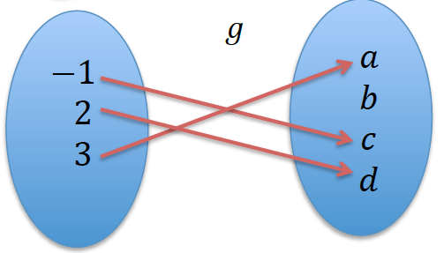 | Poner los nombres A y B a cada conjunto respectivamente, modificar los diagrams sagitales, con el fin de que lleven todos el mismo diseño.
IMG02 | 246807346 | Recurso M10B | Ilustración | Horizontal | MA_11_01_REC80_IMG02.png | 273 x 51 px |  |  | 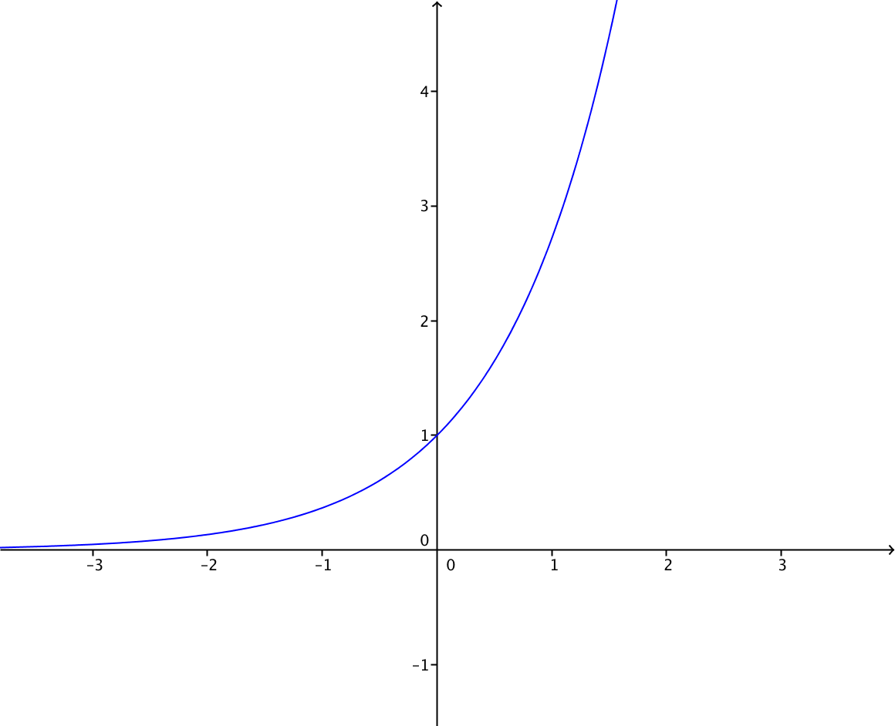 | Representacion grafica de la funcion 2 elevado a la x
IMG03 | 246807346 | Recurso M10B | Ilustración | Horizontal | MA_11_01_REC80_IMG03.png | 273 x 51 px |  |  | 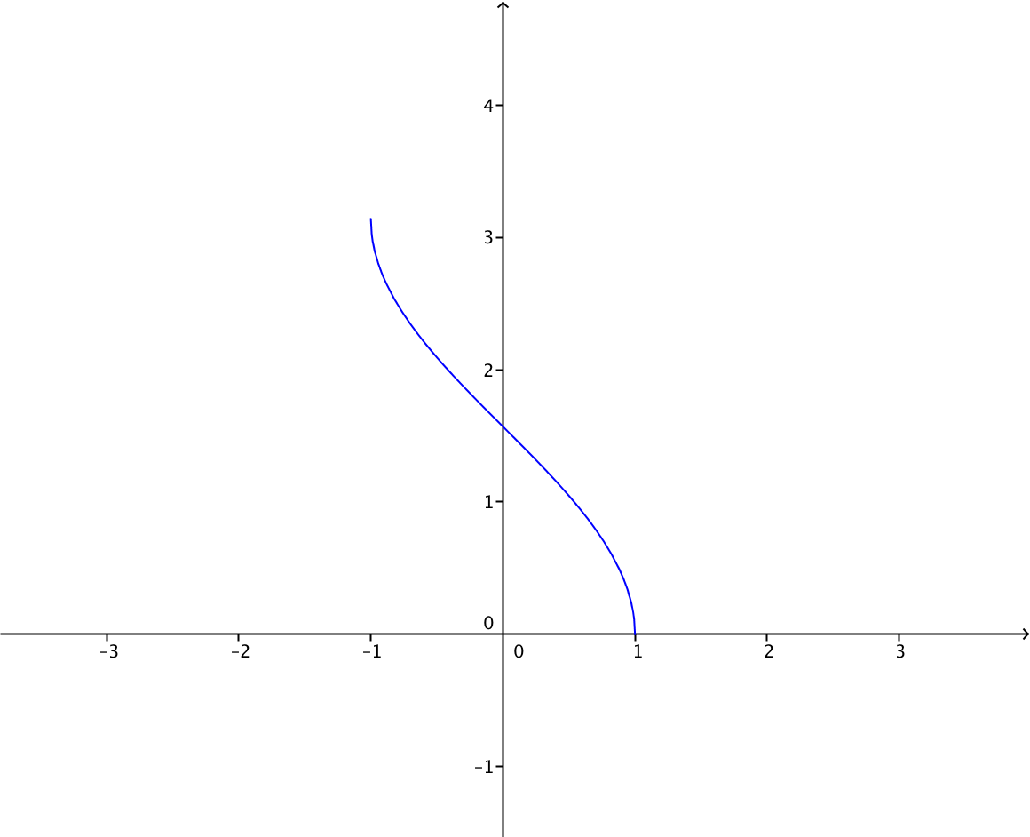 | Una grafica similar a la de la imagen, lo que realmente interesa es que sea una funcion inyectiva- no sobreyectiva
IMG04 | 246807347 | Recurso M10B | Ilustración | Horizontal | MA_11_01_REC80_IMG04.png | 273 x 51 px |  |  | 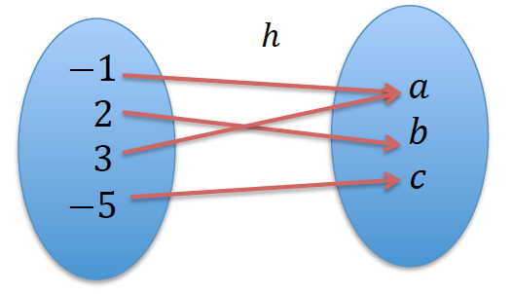 | Poner los nombres A y B a cada conjunto respectivamente, modificar los diagrams sagitales, con el fin de que lleven todos el mismo diseño.
IMG05 | 246807348 | Recurso M10B | Ilustración | Horizontal | MA_11_01_REC80_IMG05.png | 273 x 51 px |  |  | 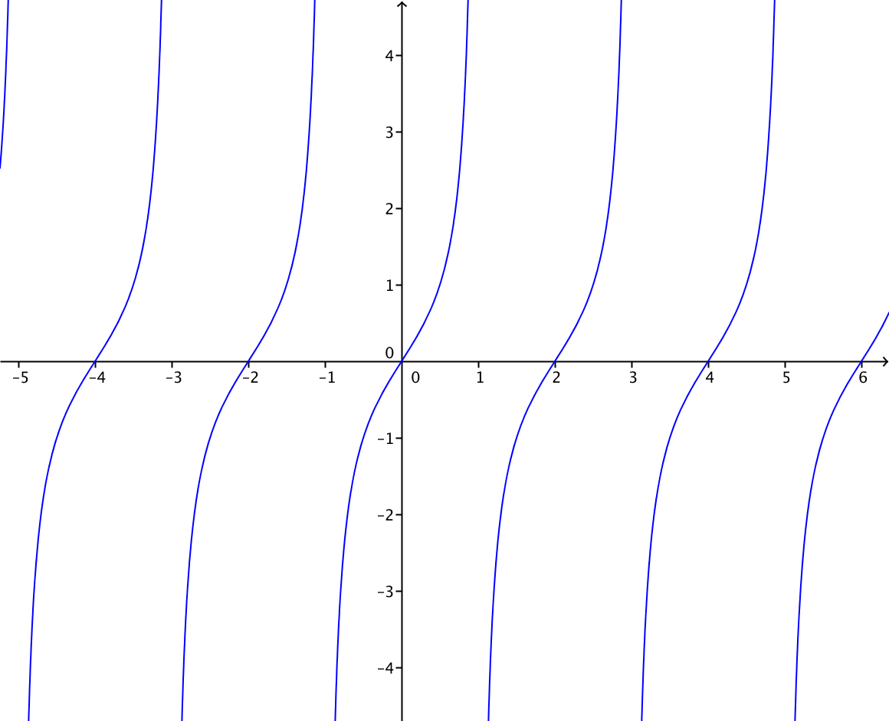 | Funcion tangente de x
IMG06 | 246807349 | Recurso M10B | Ilustración | Horizontal | MA_11_01_REC80_IMG06.png | 273 x 51 px |  |  | 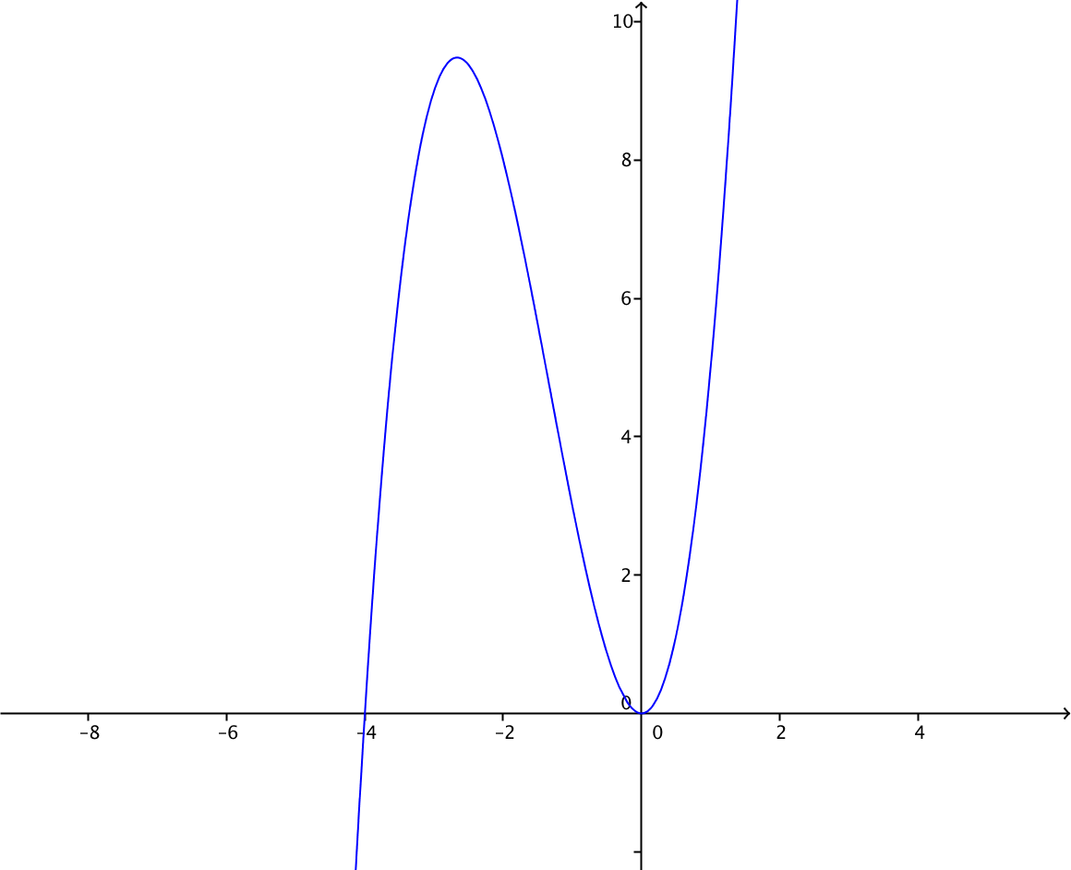 | Una grafica similar, puede ser laGrafica de la funcion f(x)=x^3+4x^2, que se evidencie la curva completa
IMG07 | 246807350 | Recurso M10B | Ilustración | Horizontal | MA_11_01_REC80_IMG07.png | 273 x 51 px |  |  | 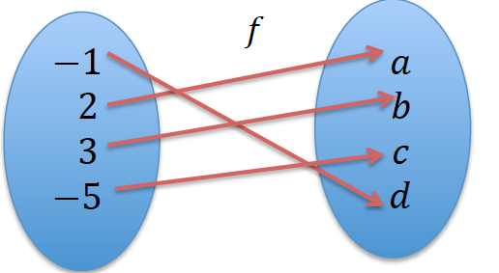 | Poner los nombres A y B a cada conjunto respectivamente, modificar los diagramas sagitales, con el fin de que lleven todos el mismo diseño.
IMG08 | 246807351 | Recurso M10B | Ilustración | Horizontal | MA_11_01_REC80_IMG08.png | 273 x 51 px |  |  | 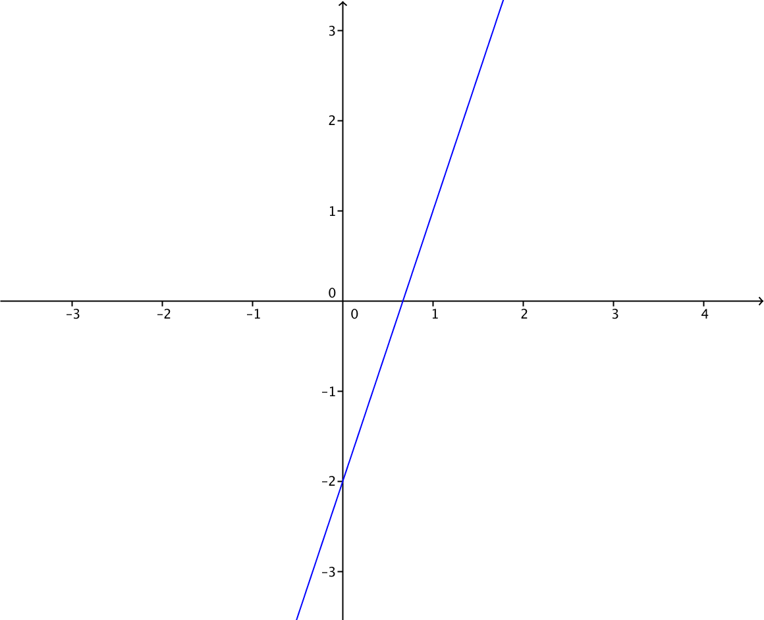 | Grafica de la funcion f(x)=3x-2
IMG09 | 246807352 | Recurso M10B | Ilustración | Horizontal | MA_11_01_REC80_IMG09.png | 273 x 51 px |  |  | 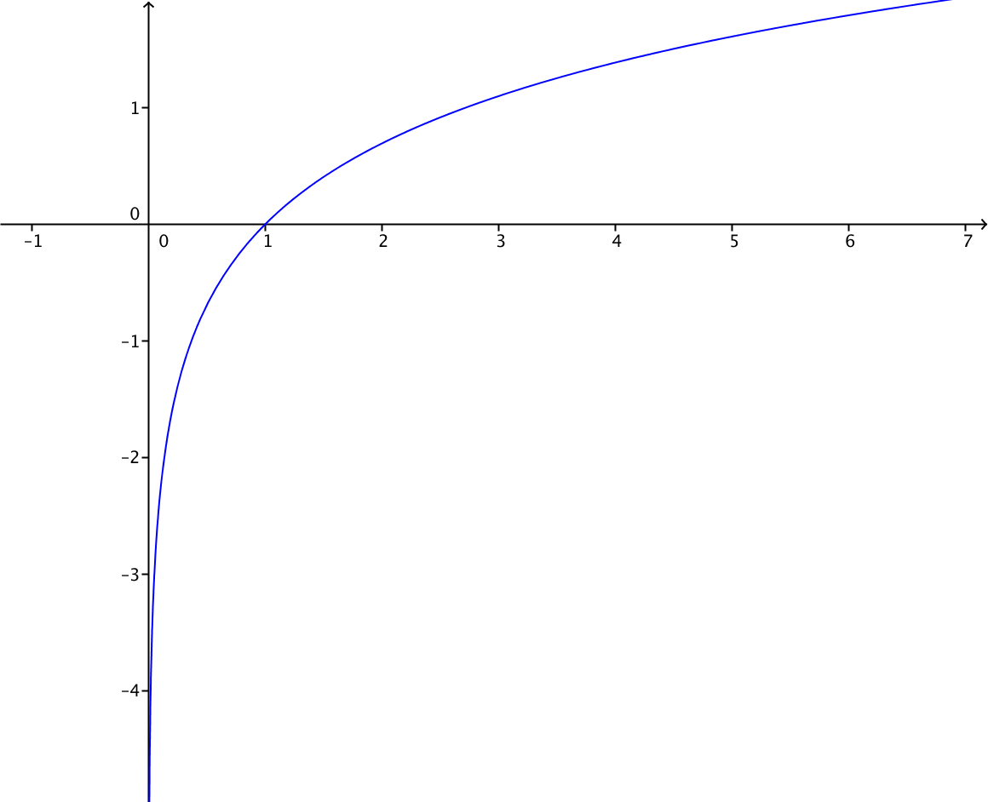 | Grafica de la funcion logaritmo natural de x

